LevelC_电能量市场出清电价
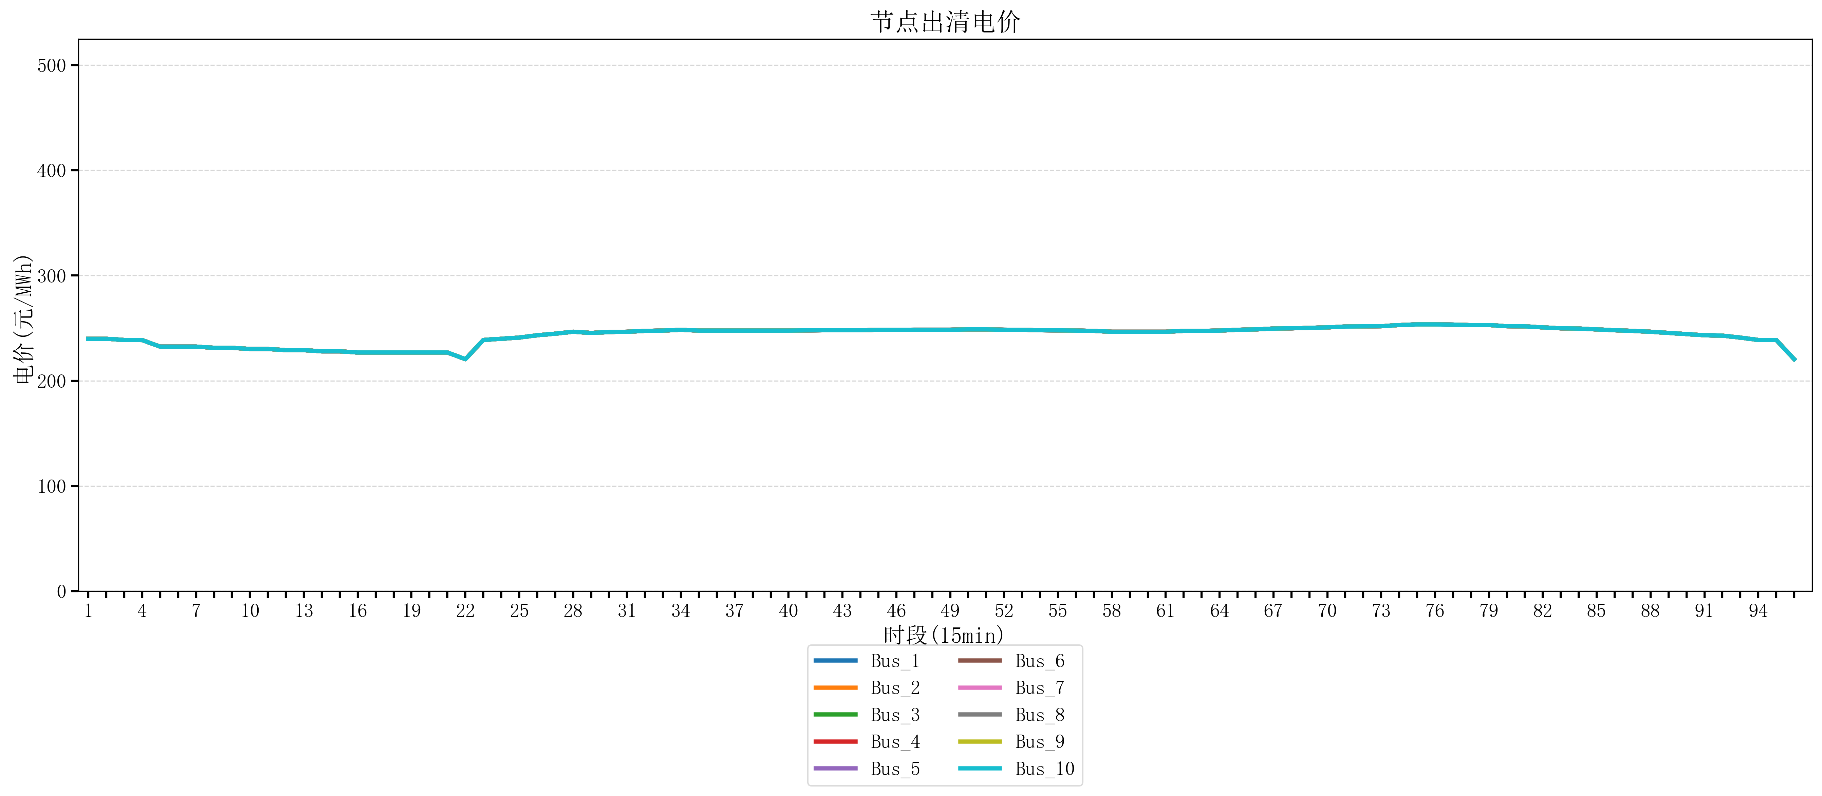
节点编号 | 电价类型 | 时段1 | 时段2 | 时段3 | 时段4 | 时段5 | 时段6 | 时段7 | 时段8 | 时段9 | 时段10 | 时段11 | 时段12 | 时段13 | 时段14 | 时段15 | 时段16 | 时段17 | 时段18 | 时段19 | 时段20 | 时段21 | 时段22 | 时段23
id | price_type | t1 | t2 | t3 | t4 | t5 | t6 | t7 | t8 | t9 | t10 | t11 | t12 | t13 | t14 | t15 | t16 | t17 | t18 | t19 | t20 | t21 | t22 | t23
str | str | float64 | float64 | float64 | float64 | float64 | float64 | float64 | float64 | float64 | float64 | float64 | float64 | float64 | float64 | float64 | float64 | float64 | float64 | float64 | float64 | float64 | float64 | float64
Bus_1 | 电能量电价 | 239.88328 | 239.88328 | 238.76944 | 238.61656 | 232.414 | 232.414 | 232.414 | 231.30016 | 231.30016 | 230.18632 | 230.18632 | 229.07248 | 229.07248 | 227.95864 | 227.95864 | 226.8448 | 226.8448 | 226.8448 | 226.8448 | 226.8448 | 226.8448 | 220.48936 | 238.76944
Bus_2 | 电能量电价 | 239.88328 | 239.88328 | 238.76944 | 238.61656 | 232.414 | 232.414 | 232.414 | 231.30016 | 231.30016 | 230.18632 | 230.18632 | 229.07248 | 229.07248 | 227.95864 | 227.95864 | 226.8448 | 226.8448 | 226.8448 | 226.8448 | 226.8448 | 226.8448 | 220.48936 | 238.76944
Bus_3 | 电能量电价 | 239.88328 | 239.88328 | 238.76944 | 238.61656 | 232.414 | 232.414 | 232.414 | 231.30016 | 231.30016 | 230.18632 | 230.18632 | 229.07248 | 229.07248 | 227.95864 | 227.95864 | 226.8448 | 226.8448 | 226.8448 | 226.8448 | 226.8448 | 226.8448 | 220.48936 | 238.76944
Bus_4 | 电能量电价 | 239.88328 | 239.88328 | 238.76944 | 238.61656 | 232.414 | 232.414 | 232.414 | 231.30016 | 231.30016 | 230.18632 | 230.18632 | 229.07248 | 229.07248 | 227.95864 | 227.95864 | 226.8448 | 226.8448 | 226.8448 | 226.8448 | 226.8448 | 226.8448 | 220.48936 | 238.76944
Bus_5 | 电能量电价 | 239.88328 | 239.88328 | 238.76944 | 238.61656 | 232.414 | 232.414 | 232.414 | 231.30016 | 231.30016 | 230.18632 | 230.18632 | 229.07248 | 229.07248 | 227.95864 | 227.95864 | 226.8448 | 226.8448 | 226.8448 | 226.8448 | 226.8448 | 226.8448 | 220.48936 | 238.76944
Bus_6 | 电能量电价 | 239.88328 | 239.88328 | 238.76944 | 238.61656 | 232.414 | 232.414 | 232.414 | 231.30016 | 231.30016 | 230.18632 | 230.18632 | 229.07248 | 229.07248 | 227.95864 | 227.95864 | 226.8448 | 226.8448 | 226.8448 | 226.8448 | 226.8448 | 226.8448 | 220.48936 | 238.76944
Bus_7 | 电能量电价 | 239.88328 | 239.88328 | 238.76944 | 238.61656 | 232.414 | 232.414 | 232.414 | 231.30016 | 231.30016 | 230.18632 | 230.18632 | 229.07248 | 229.07248 | 227.95864 | 227.95864 | 226.8448 | 226.8448 | 226.8448 | 226.8448 | 226.8448 | 226.8448 | 220.48936 | 238.76944
Bus_8 | 电能量电价 | 239.88328 | 239.88328 | 238.76944 | 238.61656 | 232.414 | 232.414 | 232.414 | 231.30016 | 231.30016 | 230.18632 | 230.18632 | 229.07248 | 229.07248 | 227.95864 | 227.95864 | 226.8448 | 226.8448 | 226.8448 | 226.8448 | 226.8448 | 226.8448 | 220.48936 | 238.76944
Bus_9 | 电能量电价 | 239.88328 | 239.88328 | 238.76944 | 238.61656 | 232.414 | 232.414 | 232.414 | 231.30016 | 231.30016 | 230.18632 | 230.18632 | 229.07248 | 229.07248 | 227.95864 | 227.95864 | 226.8448 | 226.8448 | 226.8448 | 226.8448 | 226.8448 | 226.8448 | 220.48936 | 238.76944
Bus_10 | 电能量电价 | 239.88328 | 239.88328 | 238.76944 | 238.61656 | 232.414 | 232.414 | 232.414 | 231.30016 | 231.30016 | 230.18632 | 230.18632 | 229.07248 | 229.07248 | 227.95864 | 227.95864 | 226.8448 | 226.8448 | 226.8448 | 226.8448 | 226.8448 | 226.8448 | 220.48936 | 238.76944
Bus_11 | 电能量电价 | 239.88328 | 239.88328 | 238.76944 | 238.61656 | 232.414 | 232.414 | 232.414 | 231.30016 | 231.30016 | 230.18632 | 230.18632 | 229.07248 | 229.07248 | 227.95864 | 227.95864 | 226.8448 | 226.8448 | 226.8448 | 226.8448 | 226.8448 | 226.8448 | 220.48936 | 238.76944
Bus_12 | 电能量电价 | 239.88328 | 239.88328 | 238.76944 | 238.61656 | 232.414 | 232.414 | 232.414 | 231.30016 | 231.30016 | 230.18632 | 230.18632 | 229.07248 | 229.07248 | 227.95864 | 227.95864 | 226.8448 | 226.8448 | 226.8448 | 226.8448 | 226.8448 | 226.8448 | 220.48936 | 238.76944
Bus_13 | 电能量电价 | 239.88328 | 239.88328 | 238.76944 | 238.61656 | 232.414 | 232.414 | 232.414 | 231.30016 | 231.30016 | 230.18632 | 230.18632 | 229.07248 | 229.07248 | 227.95864 | 227.95864 | 226.8448 | 226.8448 | 226.8448 | 226.8448 | 226.8448 | 226.8448 | 220.48936 | 238.76944
Bus_14 | 电能量电价 | 239.88328 | 239.88328 | 238.76944 | 238.61656 | 232.414 | 232.414 | 232.414 | 231.30016 | 231.30016 | 230.18632 | 230.18632 | 229.07248 | 229.07248 | 227.95864 | 227.95864 | 226.8448 | 226.8448 | 226.8448 | 226.8448 | 226.8448 | 226.8448 | 220.48936 | 238.76944
Bus_15 | 电能量电价 | 239.88328 | 239.88328 | 238.76944 | 238.61656 | 232.414 | 232.414 | 232.414 | 231.30016 | 231.30016 | 230.18632 | 230.18632 | 229.07248 | 229.07248 | 227.95864 | 227.95864 | 226.8448 | 226.8448 | 226.8448 | 226.8448 | 226.8448 | 226.8448 | 220.48936 | 238.76944
Bus_16 | 电能量电价 | 239.88328 | 239.88328 | 238.76944 | 238.61656 | 232.414 | 232.414 | 232.414 | 231.30016 | 231.30016 | 230.18632 | 230.18632 | 229.07248 | 229.07248 | 227.95864 | 227.95864 | 226.8448 | 226.8448 | 226.8448 | 226.8448 | 226.8448 | 226.8448 | 220.48936 | 238.76944
Bus_17 | 电能量电价 | 239.88328 | 239.88328 | 238.76944 | 238.61656 | 232.414 | 232.414 | 232.414 | 231.30016 | 231.30016 | 230.18632 | 230.18632 | 229.07248 | 229.07248 | 227.95864 | 227.95864 | 226.8448 | 226.8448 | 226.8448 | 226.8448 | 226.8448 | 226.8448 | 220.48936 | 238.76944
Bus_18 | 电能量电价 | 239.88328 | 239.88328 | 238.76944 | 238.61656 | 232.414 | 232.414 | 232.414 | 231.30016 | 231.30016 | 230.18632 | 230.18632 | 229.07248 | 229.07248 | 227.95864 | 227.95864 | 226.8448 | 226.8448 | 226.8448 | 226.8448 | 226.8448 | 226.8448 | 220.48936 | 238.76944
Bus_19 | 电能量电价 | 239.88328 | 239.88328 | 238.76944 | 238.61656 | 232.414 | 232.414 | 232.414 | 231.30016 | 231.30016 | 230.18632 | 230.18632 | 229.07248 | 229.07248 | 227.95864 | 227.95864 | 226.8448 | 226.8448 | 226.8448 | 226.8448 | 226.8448 | 226.8448 | 220.48936 | 238.76944
Bus_20 | 电能量电价 | 239.88328 | 239.88328 | 238.76944 | 238.61656 | 232.414 | 232.414 | 232.414 | 231.30016 | 231.30016 | 230.18632 | 230.18632 | 229.07248 | 229.07248 | 227.95864 | 227.95864 | 226.8448 | 226.8448 | 226.8448 | 226.8448 | 226.8448 | 226.8448 | 220.48936 | 238.76944
Bus_21 | 电能量电价 | 239.88328 | 239.88328 | 238.76944 | 238.61656 | 232.414 | 232.414 | 232.414 | 231.30016 | 231.30016 | 230.18632 | 230.18632 | 229.07248 | 229.07248 | 227.95864 | 227.95864 | 226.8448 | 226.8448 | 226.8448 | 226.8448 | 226.8448 | 226.8448 | 220.48936 | 238.76944
Bus_22 | 电能量电价 | 239.88328 | 239.88328 | 238.76944 | 238.61656 | 232.414 | 232.414 | 232.414 | 231.30016 | 231.30016 | 230.18632 | 230.18632 | 229.07248 | 229.07248 | 227.95864 | 227.95864 | 226.8448 | 226.8448 | 226.8448 | 226.8448 | 226.8448 | 226.8448 | 220.48936 | 238.76944
Bus_23 | 电能量电价 | 239.88328 | 239.88328 | 238.76944 | 238.61656 | 232.414 | 232.414 | 232.414 | 231.30016 | 231.30016 | 230.18632 | 230.18632 | 229.07248 | 229.07248 | 227.95864 | 227.95864 | 226.8448 | 226.8448 | 226.8448 | 226.8448 | 226.8448 | 226.8448 | 220.48936 | 238.76944
Bus_24 | 电能量电价 | 239.88328 | 239.88328 | 238.76944 | 238.61656 | 232.414 | 232.414 | 232.414 | 231.30016 | 231.30016 | 230.18632 | 230.18632 | 229.07248 | 229.07248 | 227.95864 | 227.95864 | 226.8448 | 226.8448 | 226.8448 | 226.8448 | 226.8448 | 226.8448 | 220.48936 | 238.76944
Bus_25 | 电能量电价 | 239.88328 | 239.88328 | 238.76944 | 238.61656 | 232.414 | 232.414 | 232.414 | 231.30016 | 231.30016 | 230.18632 | 230.18632 | 229.07248 | 229.07248 | 227.95864 | 227.95864 | 226.8448 | 226.8448 | 226.8448 | 226.8448 | 226.8448 | 226.8448 | 220.48936 | 238.76944
Bus_26 | 电能量电价 | 239.88328 | 239.88328 | 238.76944 | 238.61656 | 232.414 | 232.414 | 232.414 | 231.30016 | 231.30016 | 230.18632 | 230.18632 | 229.07248 | 229.07248 | 227.95864 | 227.95864 | 226.8448 | 226.8448 | 226.8448 | 226.8448 | 226.8448 | 226.8448 | 220.48936 | 238.76944
Bus_27 | 电能量电价 | 239.88328 | 239.88328 | 238.76944 | 238.61656 | 232.414 | 232.414 | 232.414 | 231.30016 | 231.30016 | 230.18632 | 230.18632 | 229.07248 | 229.07248 | 227.95864 | 227.95864 | 226.8448 | 226.8448 | 226.8448 | 226.8448 | 226.8448 | 226.8448 | 220.48936 | 238.76944
Bus_28 | 电能量电价 | 239.88328 | 239.88328 | 238.76944 | 238.61656 | 232.414 | 232.414 | 232.414 | 231.30016 | 231.30016 | 230.18632 | 230.18632 | 229.07248 | 229.07248 | 227.95864 | 227.95864 | 226.8448 | 226.8448 | 226.8448 | 226.8448 | 226.8448 | 226.8448 | 220.48936 | 238.76944
Bus_29 | 电能量电价 | 239.88328 | 239.88328 | 238.76944 | 238.61656 | 232.414 | 232.414 | 232.414 | 231.30016 | 231.30016 | 230.18632 | 230.18632 | 229.07248 | 229.07248 | 227.95864 | 227.95864 | 226.8448 | 226.8448 | 226.8448 | 226.8448 | 226.8448 | 226.8448 | 220.48936 | 238.76944
Bus_30 | 电能量电价 | 239.88328 | 239.88328 | 238.76944 | 238.61656 | 232.414 | 232.414 | 232.414 | 231.30016 | 231.30016 | 230.18632 | 230.18632 | 229.07248 | 229.07248 | 227.95864 | 227.95864 | 226.8448 | 226.8448 | 226.8448 | 226.8448 | 226.8448 | 226.8448 | 220.48936 | 238.76944
Bus_31 | 电能量电价 | 239.88328 | 239.88328 | 238.76944 | 238.61656 | 232.414 | 232.414 | 232.414 | 231.30016 | 231.30016 | 230.18632 | 230.18632 | 229.07248 | 229.07248 | 227.95864 | 227.95864 | 226.8448 | 226.8448 | 226.8448 | 226.8448 | 226.8448 | 226.8448 | 220.48936 | 238.76944
Bus_32 | 电能量电价 | 239.88328 | 239.88328 | 238.76944 | 238.61656 | 232.414 | 232.414 | 232.414 | 231.30016 | 231.30016 | 230.18632 | 230.18632 | 229.07248 | 229.07248 | 227.95864 | 227.95864 | 226.8448 | 226.8448 | 226.8448 | 226.8448 | 226.8448 | 226.8448 | 220.48936 | 238.76944
Bus_33 | 电能量电价 | 239.88328 | 239.88328 | 238.76944 | 238.61656 | 232.414 | 232.414 | 232.414 | 231.30016 | 231.30016 | 230.18632 | 230.18632 | 229.07248 | 229.07248 | 227.95864 | 227.95864 | 226.8448 | 226.8448 | 226.8448 | 226.8448 | 226.8448 | 226.8448 | 220.48936 | 238.76944
Bus_34 | 电能量电价 | 239.88328 | 239.88328 | 238.76944 | 238.61656 | 232.414 | 232.414 | 232.414 | 231.30016 | 231.30016 | 230.18632 | 230.18632 | 229.07248 | 229.07248 | 227.95864 | 227.95864 | 226.8448 | 226.8448 | 226.8448 | 226.8448 | 226.8448 | 226.8448 | 220.48936 | 238.76944
Bus_35 | 电能量电价 | 239.88328 | 239.88328 | 238.76944 | 238.61656 | 232.414 | 232.414 | 232.414 | 231.30016 | 231.30016 | 230.18632 | 230.18632 | 229.07248 | 229.07248 | 227.95864 | 227.95864 | 226.8448 | 226.8448 | 226.8448 | 226.8448 | 226.8448 | 226.8448 | 220.48936 | 238.76944
Bus_36 | 电能量电价 | 239.88328 | 239.88328 | 238.76944 | 238.61656 | 232.414 | 232.414 | 232.414 | 231.30016 | 231.30016 | 230.18632 | 230.18632 | 229.07248 | 229.07248 | 227.95864 | 227.95864 | 226.8448 | 226.8448 | 226.8448 | 226.8448 | 226.8448 | 226.8448 | 220.48936 | 238.76944
Bus_37 | 电能量电价 | 239.88328 | 239.88328 | 238.76944 | 238.61656 | 232.414 | 232.414 | 232.414 | 231.30016 | 231.30016 | 230.18632 | 230.18632 | 229.07248 | 229.07248 | 227.95864 | 227.95864 | 226.8448 | 226.8448 | 226.8448 | 226.8448 | 226.8448 | 226.8448 | 220.48936 | 238.76944
Bus_38 | 电能量电价 | 239.88328 | 239.88328 | 238.76944 | 238.61656 | 232.414 | 232.414 | 232.414 | 231.30016 | 231.30016 | 230.18632 | 230.18632 | 229.07248 | 229.07248 | 227.95864 | 227.95864 | 226.8448 | 226.8448 | 226.8448 | 226.8448 | 226.8448 | 226.8448 | 220.48936 | 238.76944
Bus_39 | 电能量电价 | 239.88328 | 239.88328 | 238.76944 | 238.61656 | 232.414 | 232.414 | 232.414 | 231.30016 | 231.30016 | 230.18632 | 230.18632 | 229.07248 | 229.07248 | 227.95864 | 227.95864 | 226.8448 | 226.8448 | 226.8448 | 226.8448 | 226.8448 | 226.8448 | 220.48936 | 238.76944
Bus_40 | 电能量电价 | 239.88328 | 239.88328 | 238.76944 | 238.61656 | 232.414 | 232.414 | 232.414 | 231.30016 | 231.30016 | 230.18632 | 230.18632 | 229.07248 | 229.07248 | 227.95864 | 227.95864 | 226.8448 | 226.8448 | 226.8448 | 226.8448 | 226.8448 | 226.8448 | 220.48936 | 238.76944
Bus_41 | 电能量电价 | 239.88328 | 239.88328 | 238.76944 | 238.61656 | 232.414 | 232.414 | 232.414 | 231.30016 | 231.30016 | 230.18632 | 230.18632 | 229.07248 | 229.07248 | 227.95864 | 227.95864 | 226.8448 | 226.8448 | 226.8448 | 226.8448 | 226.8448 | 226.8448 | 220.48936 | 238.76944
Bus_42 | 电能量电价 | 239.88328 | 239.88328 | 238.76944 | 238.61656 | 232.414 | 232.414 | 232.414 | 231.30016 | 231.30016 | 230.18632 | 230.18632 | 229.07248 | 229.07248 | 227.95864 | 227.95864 | 226.8448 | 226.8448 | 226.8448 | 226.8448 | 226.8448 | 226.8448 | 220.48936 | 238.76944
Bus_43 | 电能量电价 | 239.88328 | 239.88328 | 238.76944 | 238.61656 | 232.414 | 232.414 | 232.414 | 231.30016 | 231.30016 | 230.18632 | 230.18632 | 229.07248 | 229.07248 | 227.95864 | 227.95864 | 226.8448 | 226.8448 | 226.8448 | 226.8448 | 226.8448 | 226.8448 | 220.48936 | 238.76944
Bus_44 | 电能量电价 | 239.88328 | 239.88328 | 238.76944 | 238.61656 | 232.414 | 232.414 | 232.414 | 231.30016 | 231.30016 | 230.18632 | 230.18632 | 229.07248 | 229.07248 | 227.95864 | 227.95864 | 226.8448 | 226.8448 | 226.8448 | 226.8448 | 226.8448 | 226.8448 | 220.48936 | 238.76944
Bus_1 | 阻塞电价 | 0 | 0 | 0 | 0 | 0 | 0 | 0 | 0 | 0 | 0 | 0 | 0 | 0 | 0 | 0 | 0 | 0 | 0 | 0 | 0 | 0 | 0 | 0
Bus_2 | 阻塞电价 | 0 | 0 | 0 | 0 | 0 | 0 | 0 | 0 | 0 | 0 | 0 | 0 | 0 | 0 | 0 | 0 | 0 | 0 | 0 | 0 | 0 | 0 | 0
...

LevelC_电力电量平衡表单
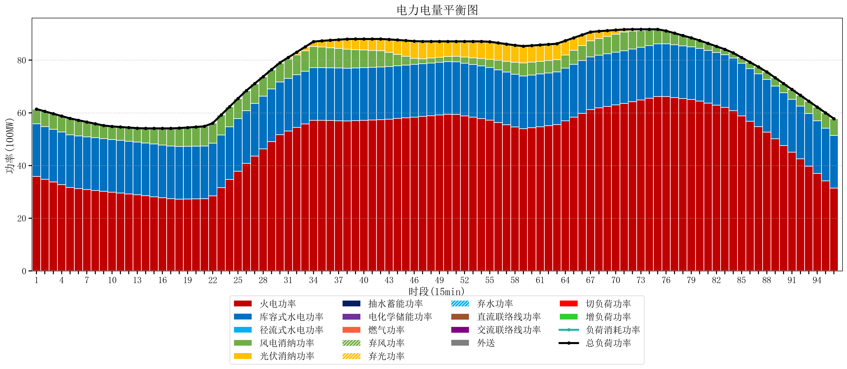
元件名称 | 时段1 | 时段2 | 时段3 | 时段4 | 时段5 | 时段6 | 时段7 | 时段8 | 时段9 | 时段10 | 时段11 | 时段12 | 时段13 | 时段14 | 时段15 | 时段16 | 时段17
name | t1 | t2 | t3 | t4 | t5 | t6 | t7 | t8 | t9 | t10 | t11 | t12 | t13 | t14 | t15 | t16 | t17
str | float64 | float64 | float64 | float64 | float64 | float64 | float64 | float64 | float64 | float64 | float64 | float64 | float64 | float64 | float64 | float64 | float64
火电功率 | 35.842216 | 34.801601095 | 33.760986189 | 32.720371284 | 31.679756379 | 31.244835789 | 30.900769347 | 30.556702905 | 30.212636463 | 29.883618779 | 29.559912421 | 29.236206063 | 28.912499705 | 28.551516211 | 28.166568842 | 27.781621474 | 27.396674105
库容式水电功率 | 20 | 20 | 20 | 20 | 20 | 20 | 20 | 20 | 20 | 20 | 20 | 20 | 20 | 20 | 20 | 20 | 20
径流式水电功率 | 0 | 0 | 0 | 0 | 0 | 0 | 0 | 0 | 0 | 0 | 0 | 0 | 0 | 0 | 0 | 0 | 0
风电消纳功率 | 5.6 | 5.7525263158 | 5.9050526316 | 6.0575789474 | 6.2101052632 | 5.95 | 5.628 | 5.306 | 4.984 | 4.9751578947 | 5.0768421053 | 5.1785263158 | 5.2802105263 | 5.5543157895 | 5.9392631579 | 6.3242105263 | 6.7091578947
光伏消纳功率 | 0 | 0 | 0 | 0 | 0 | 0 | 0 | 0 | 0 | 0 | 0 | 0 | 0 | 0 | 0 | 0 | 0
抽水蓄能功率 | 0 | 0 | 0 | 0 | 0 | 0 | 0 | 0 | 0 | 0 | 0 | 0 | 0 | 0 | 0 | 0 | 0
电化学储能功率 | 0 | 0 | 0 | 0 | 0 | 0 | 0 | 0 | 0 | 0 | 0 | 0 | 0 | 0 | 0 | 0 | 0
燃气功率 | 0 | 0 | 0 | 0 | 0 | 0 | 0 | 0 | 0 | 0 | 0 | 0 | 0 | 0 | 0 | 0 | 0
直流联络线功率 | 0 | 0 | 0 | 0 | 0 | 0 | 0 | 0 | 0 | 0 | 0 | 0 | 0 | 0 | 0 | 0 | 0
交流联络线功率 | 0 | 0 | 0 | 0 | 0 | 0 | 0 | 0 | 0 | 0 | 0 | 0 | 0 | 0 | 0 | 0 | 0
负荷消耗功率 | 61.442216 | 60.554127411 | 59.666038821 | 58.777950232 | 57.889861642 | 57.194835789 | 56.528769347 | 55.862702905 | 55.196636463 | 54.858776674 | 54.636754526 | 54.414732379 | 54.192710232 | 54.105832 | 54.105832 | 54.105832 | 54.105832
外送 | 0 | 0 | 0 | 0 | 0 | 0 | 0 | 0 | 0 | 0 | 0 | 0 | 0 | 0 | 0 | 0 | 0
总负荷功率 | 61.442216 | 60.554127411 | 59.666038821 | 58.777950232 | 57.889861642 | 57.194835789 | 56.528769347 | 55.862702905 | 55.196636463 | 54.858776674 | 54.636754526 | 54.414732379 | 54.192710232 | 54.105832 | 54.105832 | 54.105832 | 54.105832
弃风功率 | 0 | 0 | 0 | 0 | 0 | 0 | 0 | 0 | 0 | 0 | 0 | 0 | 0 | 0 | 0 | 0 | 0
弃光功率 | 0 | 0 | 0 | 0 | 0 | 0 | 0 | 0 | 0 | 0 | 0 | 0 | 0 | 0 | 0 | 0 | 0
弃水功率 | 0 | 0 | 0 | 0 | 0 | 0 | 0 | 0 | 0 | 0 | 0 | 0 | 0 | 0 | 0 | 0 | 0
切负荷功率 | 0 | 0 | 0 | 0 | 0 | 0 | 0 | 0 | 0 | 0 | 0 | 0 | 0 | 0 | 0 | 0 | 0
增负荷功率 | 0 | 0 | 0 | 0 | 0 | 0 | 0 | 0 | 0 | 0 | 0 | 0 | 0 | 0 | 0 | 0 | 0

